상품제안서
레빗 iU1 사원증 카드 홀더 2.0 8G~128G | 상품코드: S21248

 |  |  |  |  |  |  | 02-713-8555 | www.synergygift.co.kr
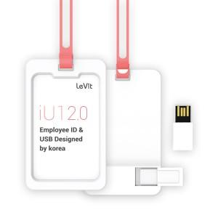

【상세/제작정보】

【인쇄/포장옵션】 | 풀칼라 / 포장지포장

【공급단가】 | 수량 | 50~ | 100~ | 500~ | 1,000~ | 2,000~
*VAT별도 | 8G | 5,790원 | 5,650원 | 5,420원 | 5,280원 | 5,140원
 | 16G | 7,040원 | 6,870원 | 6,590원 | 6,420원 | 6,250원
 | 32G | 9,310원 | 9,090원 | 8,720원 | 8,490원 | 8,270원
 | 64G | 10,790원 | 10,530원 | 10,100원 | 9,840원 | 9,580원

【상품 URL】 | https://www.synergygift.co.kr:443/src/goods_detail.php?gdno=21248

